画像４
画像１
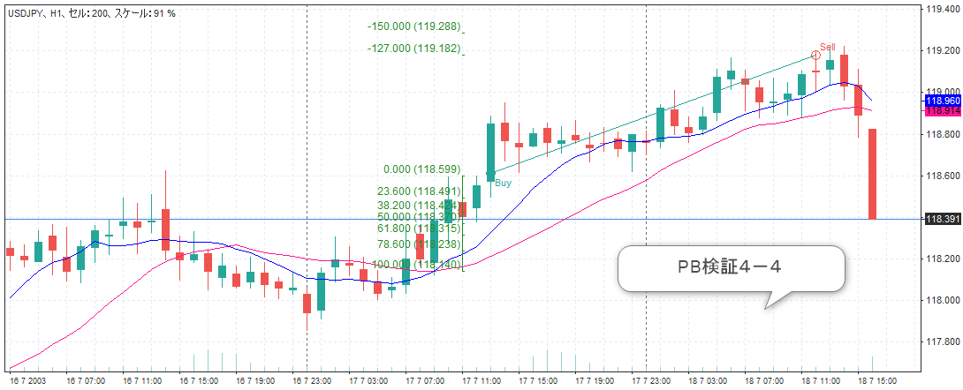

画像２
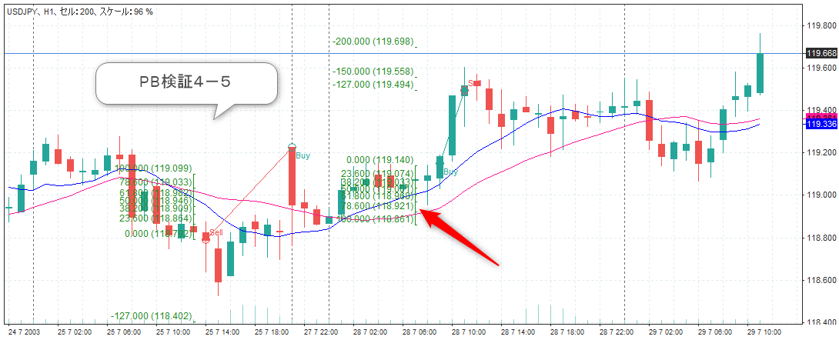

画像３
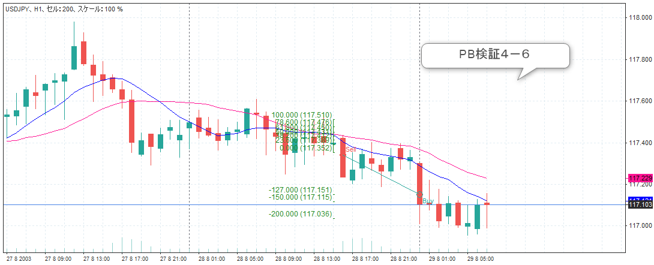

画像４
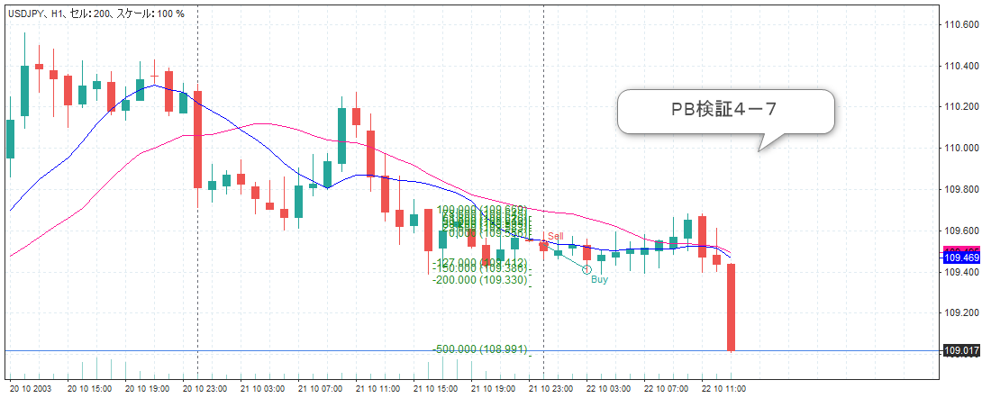

画像５
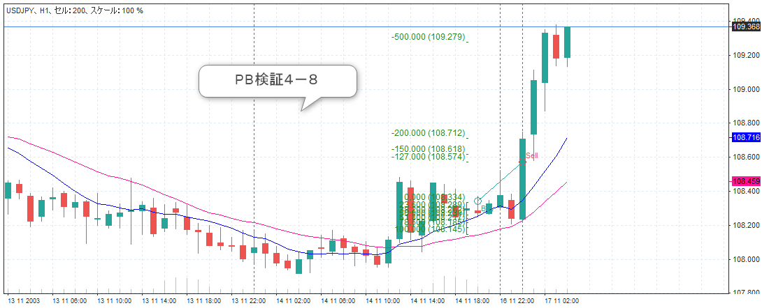

画像６
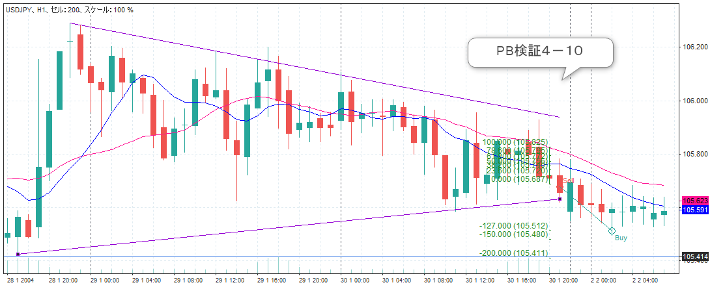

画像７

画像８

画像１
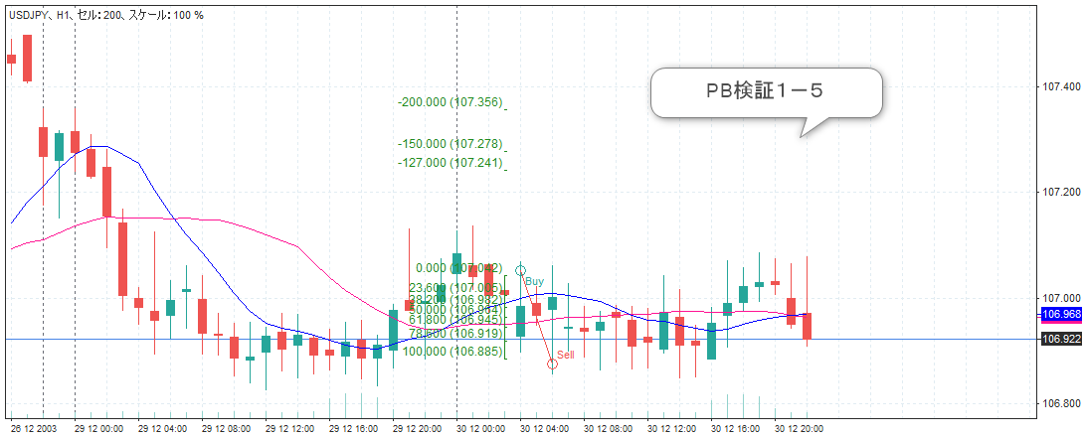
画像１
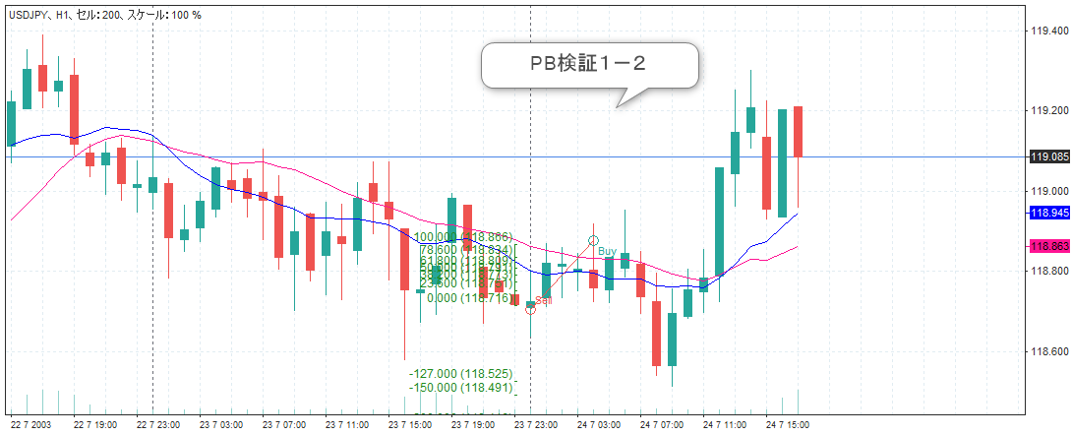

画像２
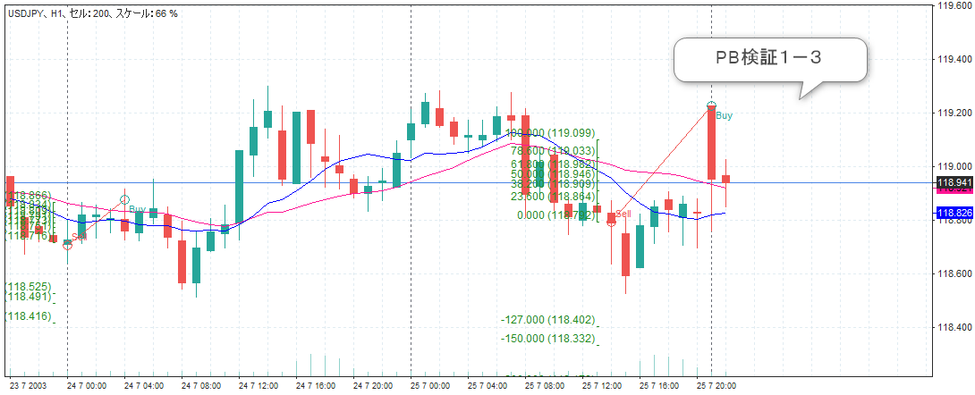

画像３
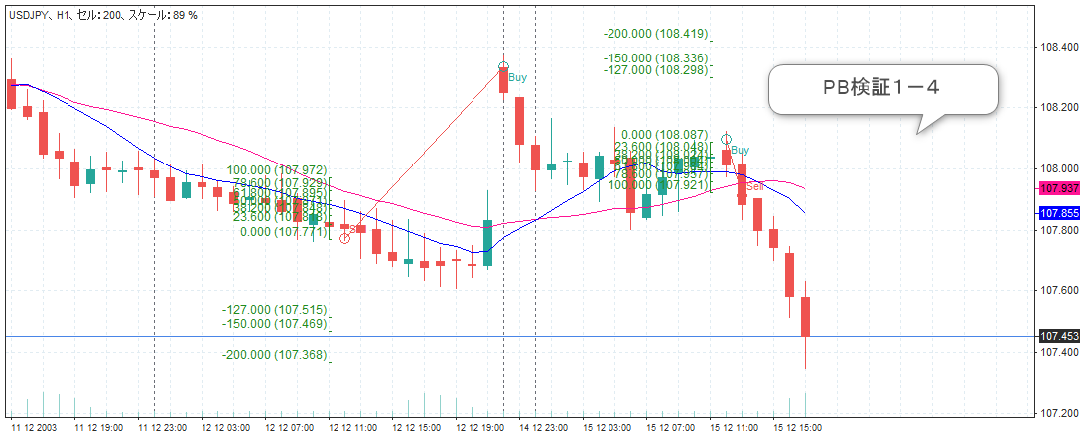

画像４

画像３
画像１
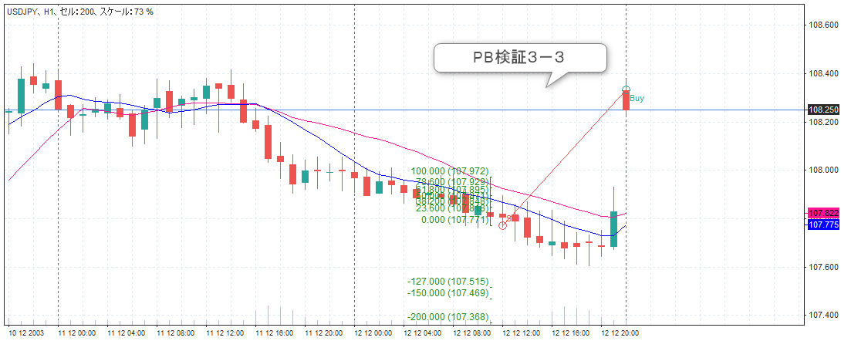

画像２

GBPCAD
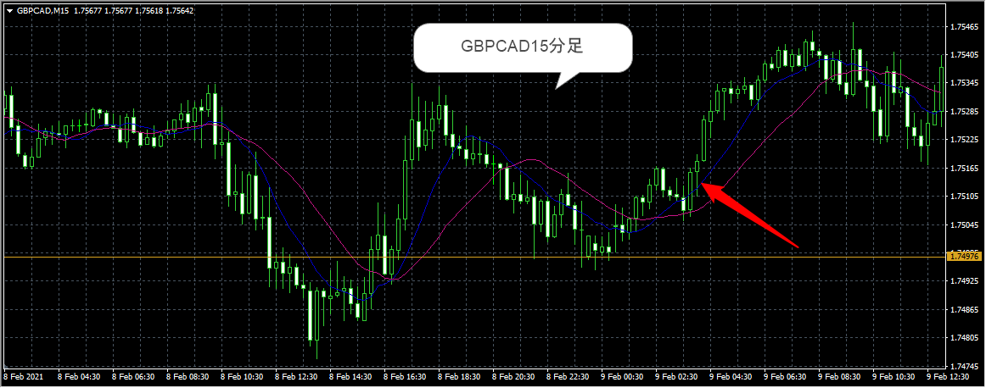
佐々木さんが、保有中とおっしゃるボンドカナダ見てみました！

トレードヴューのデモ口座でみています。
日足、４時間足、１時間足、１５分足と時間足を順に落として見てみました。

日足のレジスタンスサポートと思われる水平線引いてみました。
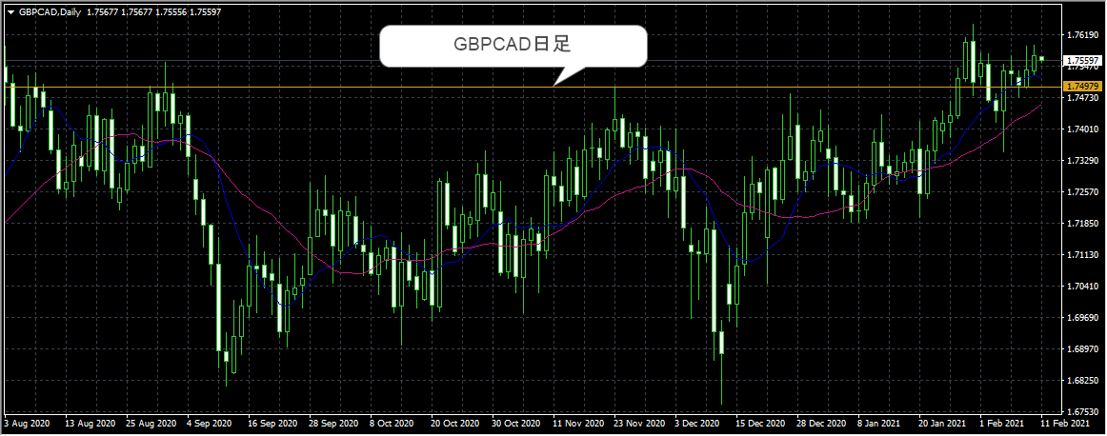

４時間足は、日足のレジスタンスを越えてきてサポートされているところでしょうか。
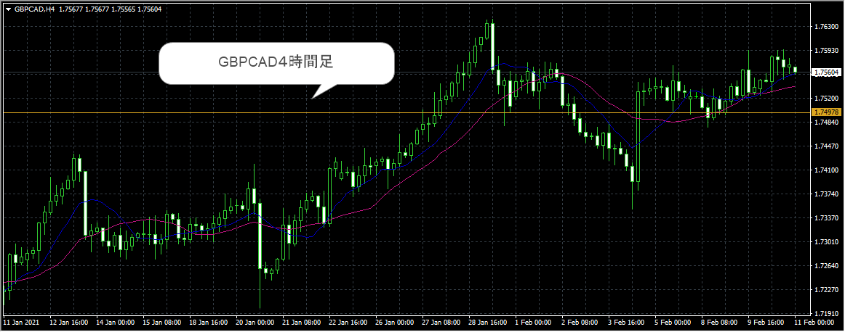

１時間足、日足の水平線でサポートされていると考えて良いでしょうか？この辺でトレードできそう！というところに赤丸つけてみました。
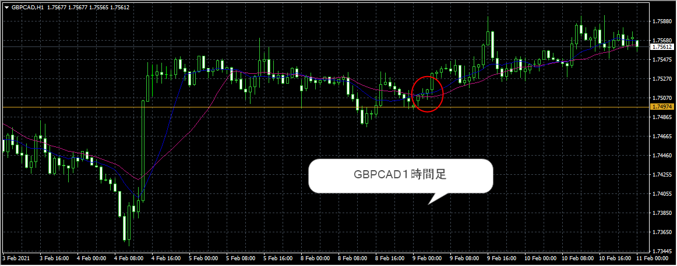

１５分足で、実際にトレードできそうなPBあるかなぁと探してみたら、ありました！

